Bug Report “Київська міська лік
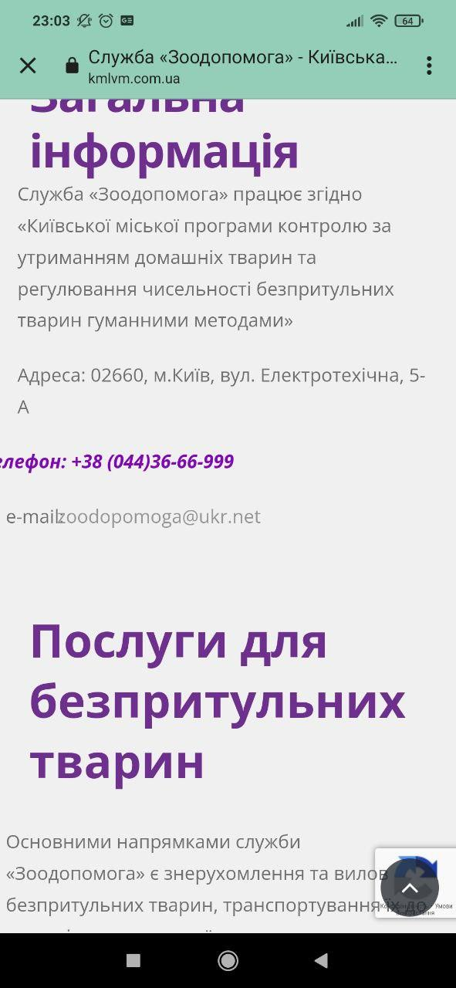
Summary | Steps to Reproduce | Actual Result | Expected Result | Priority | Severity | Screenshot

1. Scrolling sidebar menu till the end the main page is scrolled | Go to https://www.kmlvm.com.ua/ | Scrolling sidebar menu till the end the main page is scrolled | Scrolling of sidebar and of the main page are not connected | Medium | Low
 | Click Hamburger icon in up right side to unwrap the sidebar
 | Scroll sidebar menu till the end
 | Keep scrolling and notice that the main page is also scrolled

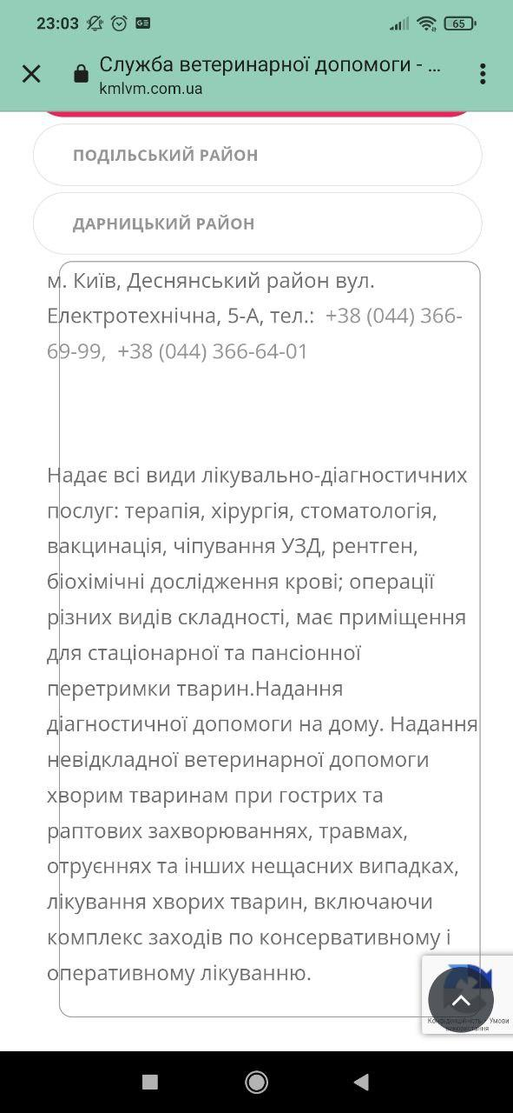
2.[Служба ветеринарної допомоги attachment]Text is out of frame (screenshot is added) | Go to https://www.kmlvm.com.ua/ | Text in the attachment is out of frame | Text is represented in appropriate manner | Medium | Low
 | Click "Служба ветеринарної допомоги"
 | Click "Детальніше"
 | Scroll down to "Структурні підрозділи"attachment
 | Notice that text with the description is situated out of frame

3.[Cлужба Зоодопомога Attachment] Text is out of screen (screenshot is added) | Go to https://www.kmlvm.com.ua/ | Text "Телефон"is out of screen | Text is represented in appropriate manner | Medium | Low
 | Click "Служба Зоодопомога"
 | Click "Детальніше"
 | Notice that text "Телефон"is out of screen

4."Конфіденційність і умови використання" button does not redirect user to the policy documents | Go to https://www.kmlvm.com.ua/ | "Конфіденційність і умови використання" button is not clickable | User can be redirected to private policy documents via "Конфіденційність і умови використання" button | High | Low
 | Notice the "Конфіденційність і умови використання" button in down right side
 | Click the button
 | Notice that button does not redirect user to the appropriate policy document

5. "Конфіденційність і умови використання" button is overlayed with other elements of page" | Go to https://www.kmlvm.com.ua/ | "Kонфіденційність і умови використання" button is overlayed with other elements of page | "Kонфіденційність і умови використання" button is visible in any position when scrolling the page | Medium | Low
 | Notice the "Конфіденційність і умови використання" button in down right side
 | Scroll the page down
 | Notice that the other elements of the page overlay the button

